slab_predict_sample
COL_거더개수 | "바닥슬래브두께 Features" 교량에서의 거더는 다리의 기둥이나 기둥 사이를 가로지르는 수평적인 구조물을 말합니다. 해당 구조물의 개수를 의미함 (단위: 개)
COL_거더간격 | "바닥슬래브두께 Features" 교량에서의 거더는 다리의 기둥이나 기둥 사이를 가로지르는 수평적인 구조물을 말합니다. 해당 구조물의 간격을 의미함 (단위: mm)
COL_슬래브두께 | "바닥슬래브두께 Label" 교량의 슬래브는 평평하고 강화된 바닥판으로, 차량 등의 하중을 지지하는 요소입니다 해당 바닥판의 두께를 나타내는 변수 (단위, mm)

Feature Data |  | Label Data
COL_거더개수 | COL_거더간격 | COL_슬래브두께
14 | 2600 | 240
8 | 2500 | 250
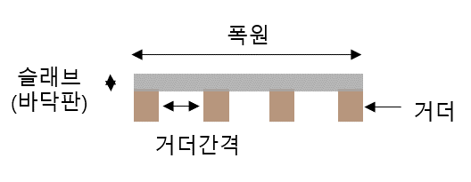
4 | 3000 | 240
5 | 2500 | 240
5 | 2440 | 240
10 | 1850 | 250
8 | 2800 | 240
11 | 2700 | 240
8 | 2550 | 240
4 | 2850 | 240
11 | 2700 | 240

